Sheet1
 | Herätyskellojen määrä | 1
A=herätyskello soi | P(A) | 0.8 |  |  |  | herätyskello
B=luokkahuone siirretään | 1-P(A) | 0.2 |  |  | soi |  | ei soi
 |  |  |  | luokka siirretään | 0.4 | 0.6 | 0.95 | 0.05
 | P(B) | 0.1 |  | ei siirretä | 0.01 | 0.99 | 0.5 | 0.5
 | 1-P(B) | 0.9

 | P(PEKKA ON MYÖHÄSSÄ) | 0.1482

 | Vastaukset: | 1
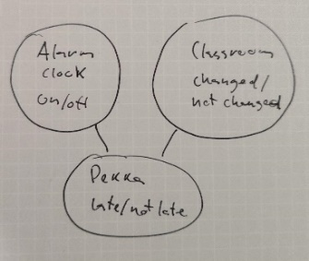

 |  | 2 | Kokonaistodennäköisyys saadaan laskemalla summa kaikkien eri mahdollisuuksien todennäköisyyksistä, joilla Pekka voi olla myöhässä. Kaava tähän löytyy solussa D9.
 |  |  | Perustilanteessa myöhästymistodennäköisyys on 0.1482

 |  | 3 | Ainoa tilanne jolloin herätyskello ei herätä on kun kaikki herätyskellot ovat yhtä aikaa jääneet laittamatta päälle. Todennäköisyys tälle on 0.2^(kellojen määrä).
 |  |  | Todennäköisyys hälytyksen soimiselle on tällöin 1-0.2^(kellojen määrä). Parilla kokeilulla nähdään että neljällä kellolla myöhästymisen todennäköisyys on 0.049
 |  |  | joka on ensimmäinen kellojen määrä jolla jäädään alle annetun kynnyksen.

